注文書
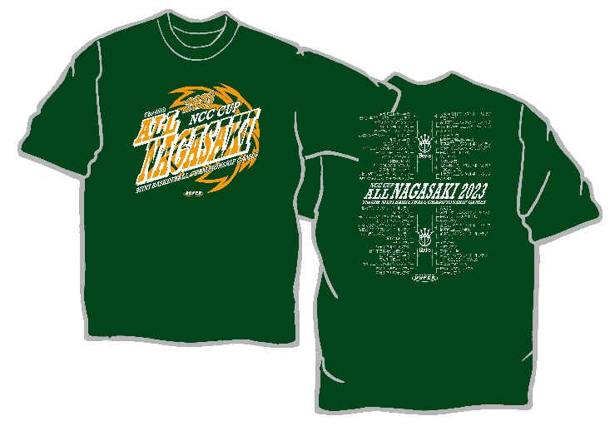
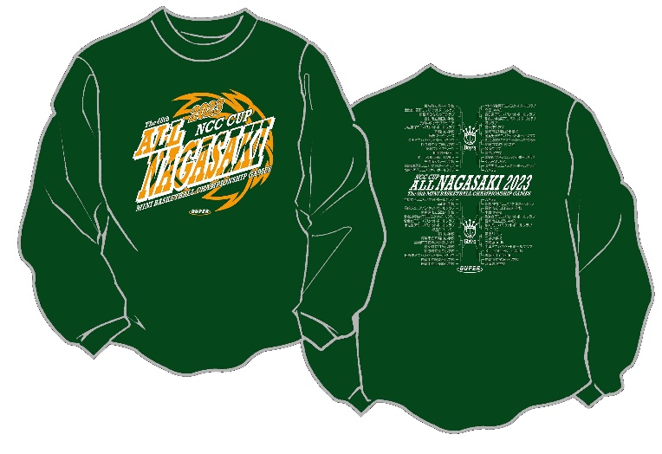
NCC杯第48回長崎県ﾐﾆﾊﾞｽｹｯﾄﾎﾞｰﾙ選手権大会記念Ｔｼｬﾂ販売の御案内

 |  |  |  |  |  |  |  | 株式会社DUPER
 |  |  |  |  |  |  |  | 〒130-0005 東京都墨田区東駒形3-9-9
 |  |  |  |  |  |  |  | TEL 03-6240-4112
 |  |  |  |  |  |  |  | FAX 03-3625-5223

第48回長崎県ミニバスケットボール選手権大会にご出場おめでとうございます。
当社㈱DUPERでは、大会記念Ｔｼｬﾂ・ロングＴｼｬﾂを下記の通り販売させていただきます。
お早目にお申込み頂ければ幸いです。

 | 記念Ｔシャツ |  |  |  |  |  | ￥2,500（税込）

 | 記念ロングＴシャツ |  |  |  |  |  | ￥3,000（税込）

☆注文書送付・お問合せ先☆
 | ㈱DUPER 西田宛 |  |  |  |  | 申込 〆切 ⇒ 令和５年11月5日(日)厳守
 | TEL03-6240-4112
 | FAX 03-3625-5223 |  |  |  |  | ＊締切日を過ぎますと、大会後の発送となることもあります。
 | Mail : gochumon@duper.jp
 | ・商品は、各チームへ発送させていただきます。＜11月14日(火)頃発送予定＞
 | ・ご注文枚数が、10枚未満の場合、送料\1,000/回かかります。
 | ・商品代金は、下記口座までお振込みください。振込手数料は、チーム負担でお願い致します。
 |  | 東日本銀行 吾妻橋支店 普通No.433382
 |  | （口座名義） ㈱DUPER
 |  | ＊御振込名は、「チーム名・男女」を明記し、令和5年11月17日(金)までにお願い致します。

NCC杯第48回長崎県ﾐﾆﾊﾞｽｹｯﾄﾎﾞｰﾙ選手権大会記念ｼｬﾂ申込書
チーム名 |  |  |  |  |  |  |  |  |  | 男子・女子

発送先 |  | お名前
 |  | ご住所 〒
 |  | TEL
 | 色・サイズ |  | 3S | SS | S | M | L | LL | 3L | 御注文枚数
Tシャツ \2,500 | ホワイト |  |  |  |  |  |  |  |  | 0
 | ブラック |  |  |  |  |  |  |  |  | 0
 | グリーン |  |  |  |  |  |  |  |  | 0
ﾛﾝｸﾞＴｼｬﾂ\3,000 | ホワイト |  |  |  |  |  |  |  |  | 0
 | ブラック |  |  |  |  |  |  |  |  | 0
 | グリーン |  |  |  |  |  |  |  |  | 0
10枚未満は送料(隣のマスに1を記入) |  |  |  |  |  | 合計金額 |  | ￥ | 0

御注文はＦＡＸ！03－3625－5223 または、Mail： gochumon@duper.jp
長崎県ﾐﾆﾊﾞｽｹｯﾄﾎﾞｰﾙ選手権大会記念Ｔシャツデザイン
 |  | ＊背中に組合せのプリントが入る予定です。（イラストは昨年度を参照に作成しています。）

 |  | ＊サイズ目安表
 |  | サイズ | ３Ｓ | SS | Ｓ | Ｍ | Ｌ | ＬＬ | ３Ｌ
 |  | 身長 (ｃｍ) | 135～ | 145～ | 150～ | 155～ | 165～ | 175～ | 185～
 |  |  | 145 | 155 | 160 | 165 | 175 | 185 | 190

 |  | Ｔシャツ |  |  |  |  |  |  | ロングＴシャツ
 |  |  |  |  | ＜ホワイト＞
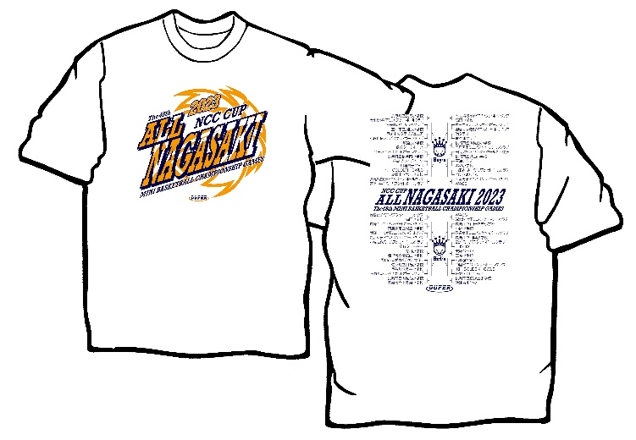
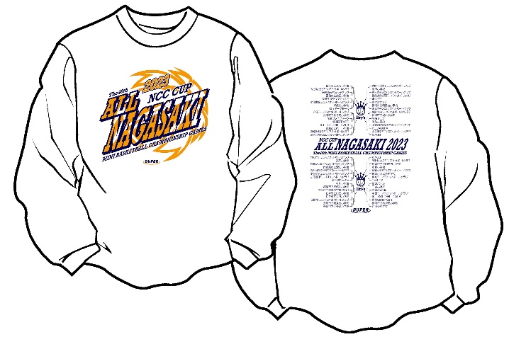

 |  |  |  |  | ＜ブラック＞
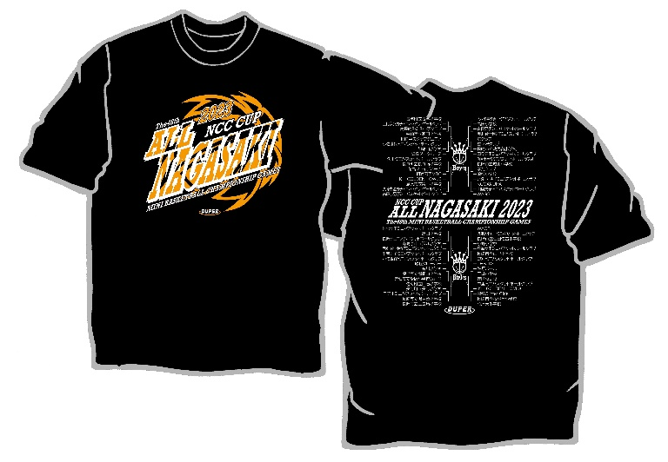
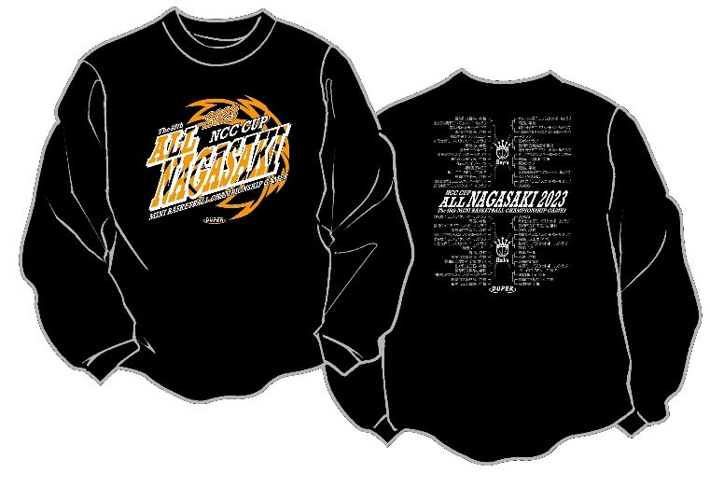

 |  |  |  |  | ＜グリーン＞

